Ficha Técnica
PLANILLA DE DATOS GARANTIZADOS |  |  |  | 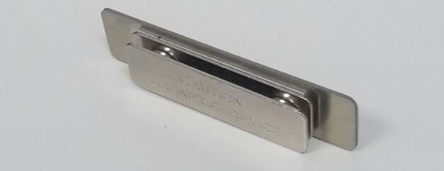

Plaquita de Identificación |  |  |  | CÓDIGO | 2012716
 |  |  |  | FECHA REVISIÓN | 2020-12-07
 |  |  |  | ÁREA ESPECIALISTA: Gerencia de Servicios Comerciales Centralizados

DESCRIPCIÓN SAP: PLACA DE IDENTIFICACIÓN METÁLICA BROCHE MAG
ITEM | DATOS | UNIDAD | PEDIDO | OFRECIDO | COMENTARIO
1 | Empresa proveedora | … | (*)
2 | Fabricante | … | (*)
3 | Marca | … | (**)
4 | Modelo | … | (*)
5 | País de origen | … | (*)
6 | Norma de fabricación y ensayos | …
7 | Embalaje | … | INDIVIDUAL CON FUNDAS TRANSPARENTES GENERAL: CAJAS QUE NO EXCEDAN PESO DE 60 LIBRAS, PALETIZADO Y FLEJADO.
8 | Garantía
9 | MATERIAL | … | Metal
10 | DIMENCIONES | mm | 75x30
11 | Detalle de Diseño | … | Rectangular, con el isotipo de Edenorte impreso
12 | Color del isotipo | Pantone | AZUL 312C
12.1 | Ubicación | … | Lado Izquierdo
13 | Sistema de fijación | … | Magnetico
14 | Color del nombre a solicitar | Pantone | AZUL OSCURO 2758C

(*) A indicar por el oferente
(**) Timbrado en el material en alto o bajo relieve

 |  |  |  | Fecha de la oferta

 | Marcos Antonio Martínez Pérez |  |  | Nombre y firma del oferente
Gerente de Servicios Comerciales Centralizados
COMENTARIOS:
1- Este material cumplirá con todas las indicaciones detalladas en la especificación técnica correspondiente. 2- En caso de haber una solicitud adicional por parte de La Distribuidora o que el Fabricante entienda deba entregar información complementaria, para la correcta evaluación de la propuesta, se deberá hacer por escrito y anexado a esta planilla de Datos Garantizados. 3- Los suplidores deben entregar una muestra del material y color para ser aprobado.

